HOJA DE DATOS
 | INICIO |  |  | COMPOSICIÓN CORPORAL

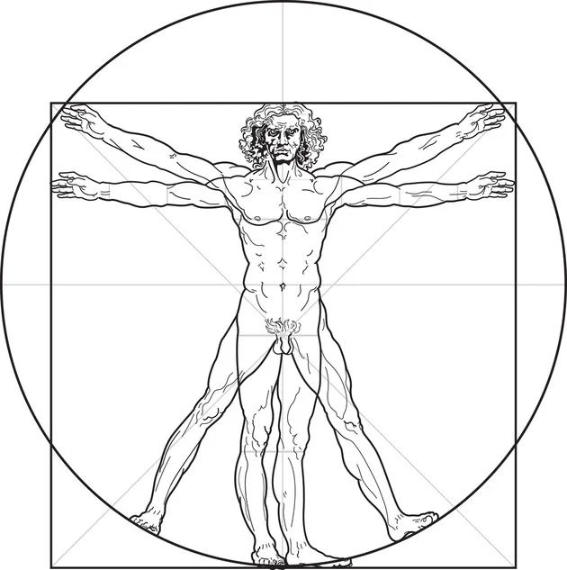
EDAD= |  | 50 | años
PESO= |  | 95 | kg
TALLA= |  | 1.77 | m
PERÍMETRO CINTURA= |  | 110 | cm
PERIMETRO BRAZO RELAJADO= |  | 34.0 | cm | HOMBRES
PERIMETRO PANTORRILLA RELAJADA= |  | 35.0 | cm
DIAMETRO BIEPICONDILEO HUMERO (DH)= |  | 6.8 | cm | MUJERES
DIAMETRO BIESTILOIDEO MUÑECA= |  | 6.0 | cm
DIAMETRO BIEPICONDILEO FEMUR (DF)= |  | 7.5 | cm
PLIEGUE PANTORRILLA= |  | 16.0 | mm
PLIEGUE MUSLAR= |  | 15.0 | mm
PLIEGUE ABDOMINAL= |  | 22.0 | mm
PLIEGUE AXILAR MEDIO= |  | 13.0 | mm
PLIEGUE PECTORAL= |  | 11.0 | mm
PLIEGUE BICIPITAL= |  | 13.0 | mm
PLIEGUE TRICIPITAL= |  | 14.0 | mm
PLIEGUE SUBESCAPULAR= |  | 12.0 | mm
PLIEGUE SUPRAILÍACO= |  | 15.0 | mm

HOMBRES
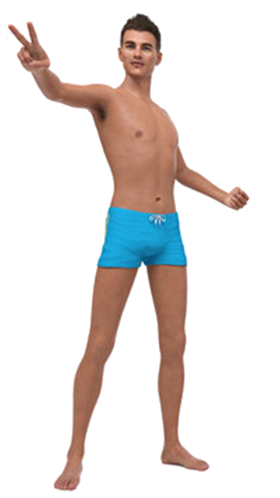
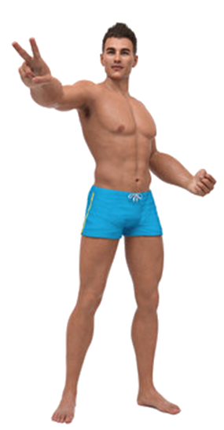
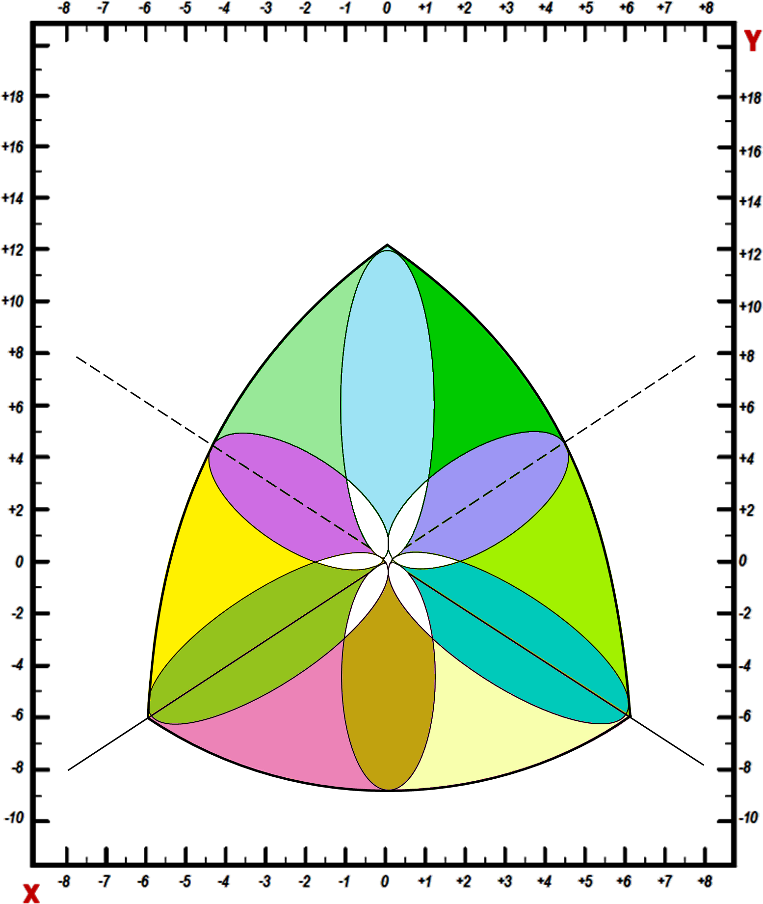
MESOMORFO
BALANCEADO
ECTOMORFO
BALANCEADO
ECTO-MESOMORFO
MESOMORFO-
ECTOMORFO-
MESO-
ECTOMORFO
ENDO-
ECTOMORFO
ECTOMORFO-ENDOMORFO
ENDO-MESOMORFO
MESOMORFO-
ENDOMORFO
MESO-
ENDOMORFO
ECTO-
ENDOMORFO
ESTUDIO ANTROPOMÉTRICO HOMBRES |  |  |  | COMPOSICIÓN CORPORAL. MODELO BICOMPARTIMENTAL |  |  |  |  | SOMATOCARTA
DATOS | EDAD= | 50 | años |  | DENSIDAD CORPORAL (D.C.)= |  | 1.0365 | g/cc
 | PESO= | 95 | kg |  | % GRASA CORPORAL (Siri)= |  | 27.55 | %
 | TALLA= | 1.77 | m |  | Kg GRASA CORPORAL= |  | 26.17 | kg
 | PERÍMETRO CINTURA= | 110 | cm |  | % MASA LIBRE DE GRASA= |  | 72.45 | %
 | ÍNDICE CINTURA/ ALTURA (ICA)= | 0.62 |  |  | Kg MASA LIBRE DE GRASA= |  | 68.83 | kg
 | PERIMETRO BRAZO RELAJADO= | 34.0 | cm |  | % MASA ÓSEA (Rocha)= |  | 10.89 | %
 | PERIMETRO PANTORRILLA RELAJADA= | 35.0 | cm |  | Kg MASA ÓSEA (Rocha)= |  | 10.35 | kg
 | DIAMETRO BIEPICONDILEO HUMERO (DH)= | 6.8 | cm |  | % MASA RESIDUAL (Würch)= |  | 24.10 | %
 | DIAMETRO BIESTILOIDEO MUÑECA= | 6.0 | cm |  | Kg MASA RESIDUAL (Würch)= |  | 22.90 | kg
 | DIAMETRO BIEPICONDILEO FEMUR (DF)= | 7.5 | cm |  | % MASA MUSCULAR (De Rose)= |  | 37.46 | %
 | PLIEGUE PANTORRILLA= | 16.0 | mm |  | Kg MASA MUSCULAR (De Rose)= |  | 35.59 | kg
 | PLIEGUE MUSLAR= | 15.0 | mm |  | En el modelo bicompartimental, los resultados de masa osea, residual y muscular con las fórmulas usadas pueden presentar alguna inexactitud.
 | PLIEGUE ABDOMINAL= | 22.0 | mm
 | PLIEGUE AXILAR MEDIO= | 13.0 | mm
 | PLIEGUE PECTORAL= | 11.0 | mm |  | ENDOMORFIA = |  | 3.9
 | PLIEGUE BICIPITAL= | 13.0 | mm |  | MESOMORFIA = |  | 3.4
 | PLIEGUE TRICIPITAL= | 14.0 | mm |  | ECTOMORFIA= |  | 0.3
 | PLIEGUE SUBESCAPULAR= | 12.0 | mm |  | SOMATOCARTA | EJE Y= | 2.6
 | PLIEGUE SUPRAILÍACO= | 15.0 | mm |  |  | EJE X= | -3.5
ENDOMORFO
BALANCEADO

 |  |  | INICIO |  | Tipo de somatotipo:
 |  |  |  |  | Mesomorfo-Endomorfo |  | + info
 |  |  |  |  | -Predominio de Endomorfia

MUJERES
-3.5 | 2.6
ENDOMORFO
BALANCEADO
MESOMORFO
BALANCEADO
ECTOMORFO
BALANCEADO
ECTO-MESOMORFO
MESOMORFO-
ECTOMORFO-
MESO-
ECTOMORFO
ENDO-
ECTOMORFO
ECTOMORFO-ENDOMORFO
ENDO-MESOMORFO
MESOMORFO-
ENDOMORFO
MESO-
ENDOMORFO
ECTO-
ENDOMORFO
ESTUDIO ANTROPOMÉTRICO MUJERES |  |  |  | COMPOSICIÓN CORPORAL. MODELO BICOMPARTIMENTAL |  |  |  |  | SOMATOCARTA
DATOS | EDAD= | 50 | años |  | DENSIDAD CORPORAL (D.C.)= |  | 1.0222 | g/cc
 | PESO= | 95 | kg |  | % GRASA CORPORAL (Siri)= |  | 34.27 | %
 | TALLA= | 1.77 | m |  | Kg GRASA CORPORAL= |  | 32.55 | kg
 | PERÍMETRO CINTURA= | 110 | cm |  | % MASA LIBRE DE GRASA= |  | 65.73 | %
 | ÍNDICE CINTURA/ ALTURA (ICA)= | 0.62 |  |  | Kg MASA LIBRE DE GRASA= |  | 62.45 | kg
 | PERIMETRO BRAZO RELAJADO= | 34.0 | cm |  | % MASA ÓSEA (Rocha)= |  | 10.89 | %
 | PERIMETRO PANTORRILLA RELAJADA= | 35.0 | cm |  | Kg MASA ÓSEA (Rocha)= |  | 10.35 | kg
 | DIAMETRO BIEPICONDILEO HUMERO (DH)= | 6.8 | cm |  | % MASA RESIDUAL (Würch)= |  | 20.90 | %
 | DIAMETRO BIESTILOIDEO MUÑECA= | 6.0 | cm |  | Kg MASA RESIDUAL (Würch)= |  | 19.86 | kg
 | DIAMETRO BIEPICONDILEO FEMUR (DF)= | 7.5 | cm |  | % MASA MUSCULAR (De Rose)= |  | 33.94 | %
 | PLIEGUE PANTORRILLA= | 16.0 | mm |  | Kg MASA MUSCULAR (De Rose)= |  | 32.24 | kg
 | PLIEGUE MUSLAR= | 15.0 | mm |  | En el modelo bicompartimental, los resultados de masa osea, residual y muscular con las fórmulas usadas pueden presentar alguna inexactitud.
 | PLIEGUE ABDOMINAL= | 22.0 | mm
 | PLIEGUE AXILAR MEDIO= | 13.0 | mm
 | PLIEGUE PECTORAL= | 11.0 | mm |  | ENDOMORFIA = |  | 3.9
 | PLIEGUE BICIPITAL= | 13.0 | mm |  | MESOMORFIA = |  | 3.4
 | PLIEGUE TRICIPITAL= | 14.0 | mm |  | ECTOMORFIA= |  | 0.3
 | PLIEGUE SUBESCAPULAR= | 12.0 | mm |  | SOMATOCARTA | EJE Y= | 2.6
 | PLIEGUE SUPRAILÍACO= | 15.0 | mm |  |  | EJE X= | -3.5

 |  |  | INICIO |  | Tipo de somatotipo:
 |  |  |  |  | Mesomorfo-Endomorfo |  | + info
 |  |  |  |  | -Predominio de Endomorfia

